nábytek
Příloha ke Kupní smlouvě - Technická specifikace k VZ "Dodávka kancelářského nábytku"

 | Dodavatel musí vyplnit všechna takto podbarvená pole

Zadavatel stanovuje tyto minimální technické požadavky:
Položka č. | Předmět plnění/ilustrační obrázek | Parametr | Popis | Konkrétní parametry nabízeného řešení, příp. uchazeč uvede splnění ANO / NE | Počet | Předpokládaná hodnota v Kč bez DPH za ks | Nabídková cena v Kč bez DPH za ks | Nabídková cena v Kč bez DPH celkem
 | 26100097
Materiál: laminovaná dřevotříska, barva šedá, úchytky hranaté
1 | 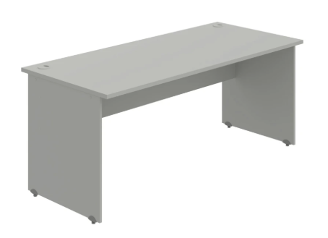 Stůl pracovní | Rozměry š x v x h | cca 180x75 - 76x80cm |  | 1 | 4,915.00 Kč | 0.00 Kč | 0.00 Kč
 |  | Pracovní deska | tloušťka min. 25mm (nosnost min. 100kg), ABS hrana min. 2mm
 |  | Kabelová průchodka | ano
 |  | Příslušenství | kabelové příchytky
 |  | Podnož | tloušťka min. 18mm, plné nohy, ABS hrana min. 2mm
 |  | Rektifikace | ano
2 | 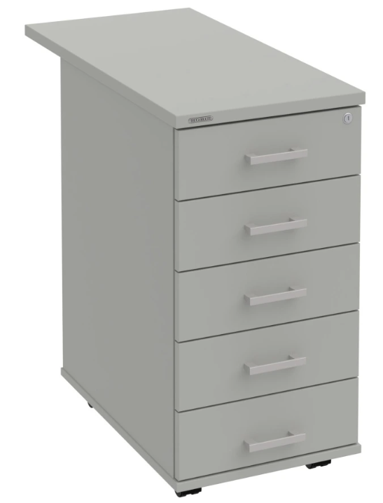 Přístavný kontejner | Rozměry š x v x h | cca 40x75 - 76x80cm |  | 1 | 8,369.00 Kč | 0.00 Kč | 0.00 Kč
 |  | Zásuvky | 5x, s pojezdem
 |  | Zamykání | centrální
 |  | Příslušenství | organizér (tužkovník), dělící přepážky
 |  | Rektifikace | ano
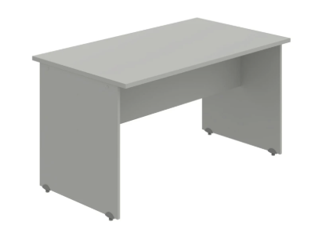
3 |  | Rozměry š x v x h | cca 140x75 - 76x80cm |  | 1 | 4,289.00 Kč | 0.00 Kč | 0.00 Kč
 |  | Pracovní deska | tloušťka min. 25mm (nosnost min. 100kg), ABS hrana min. 2mm
 |  | Podnož | tloušťka min. 18mm, plné nohy, ABS hrana min. 2mm
 | Stůl jednací | Rektifikace | ano
4 | 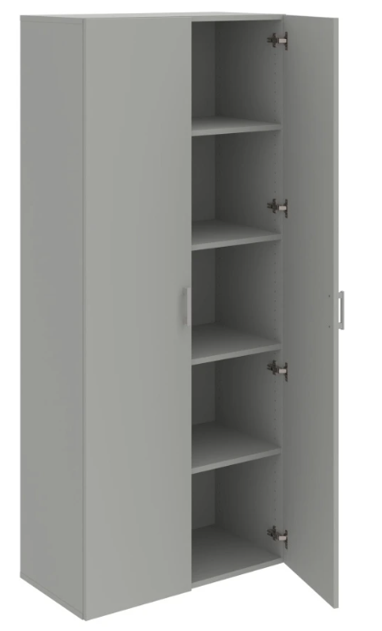 Skříň s dveřmi | Rozměry š x v x h | cca 80x185x40-42 cm |  | 1 | 7,269.00 Kč | 0.00 Kč | 0.00 Kč
 |  | Výška úložného prostoru | na standardní šanon
 |  | Zámek | ne
 |  | Dveře | 2x, olepeny ABS hranou
 |  | Police | min. 4x
 |  | Záda | pohledová
5 | 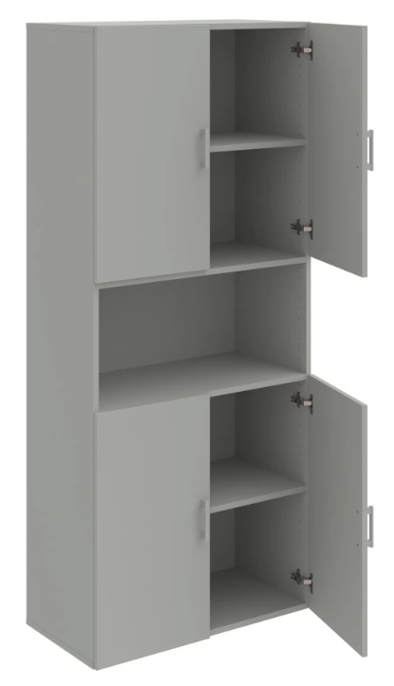 Skříň s dveřmi a nikou | Rozměry š x v x h | cca 80x185x40-42cm |  | 1 | 7,319.00 Kč | 0.00 Kč | 0.00 Kč
 |  | Výška úložného prostoru | na standardní šanon
 |  | Zámek | ne
 |  | Dveře | 4x (2x ve spodní části, 2x v horní části) olepeny ABS hranou
 |  | Police | min. 2x (1x spodní, 1x horní část)
 |  | Záda | pohledová
6 | 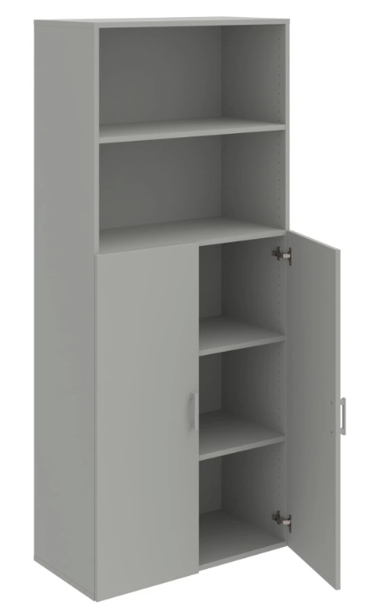 Skříň s dveřmi a nikou | Rozměry š x v x h | cca 80x185x40-42cm |  | 1 | 6,417.00 Kč | 0.00 Kč | 0.00 Kč
 |  | Výška úložného prostoru | na standardní šanon
 |  | Zámek | ne
 |  | Dveře | 2x, olepeny ABS hranou
 |  | Police | min.2x ve spodní části, min. 1x v nice
 |  | Záda | pohledová
7 | 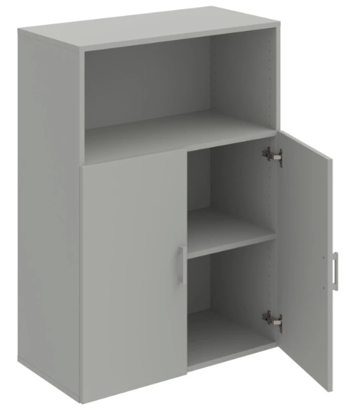 Skříňka s dveřmi a nikou | Rozměry š x v x h | cca 80x110x40-42cm |  | 1 | 4,375.00 Kč | 0.00 Kč | 0.00 Kč
 |  | Výška úložného prostoru | na standardní šanon
 |  | Zámek | ne
 |  | Dveře | 2x, olepeny ABS hranou
 |  | Police | min. 1x
 |  | Záda | pohledová
8 | 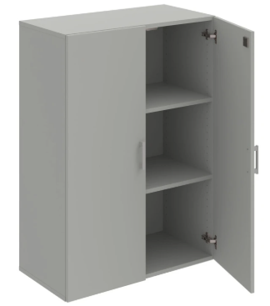 Skříňka s dveřmi | Rozměry š x v x h | cca 80x110x40-42 cm |  | 2 | 4,910.00 Kč | 0.00 Kč | 0.00 Kč
 |  | Výška úložného prostoru | na standardní šanon
 |  | Zámek | ano
 |  | Dveře | 2x
 |  | Police | min. 2x
 |  | Záda | pohledová
9 |  | Rozměry š x v x h | cca 80x110x40-42cm |  | 2 | 3,167.00 Kč | 0.00 Kč | 0.00 Kč
 |  | Výška úložného prostoru | na standardní šanon
 |  | Police | min. 2x
 | 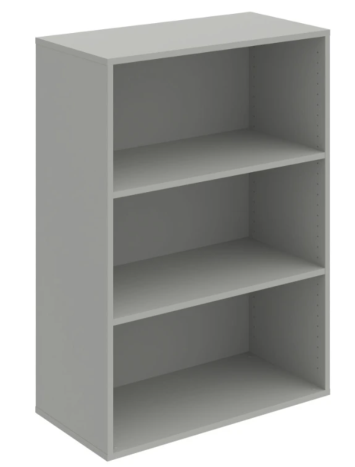 skříňka bez dveří | Záda | pohledová
10 | Rektifikace pod skříně | Šířka | průměr 4,7cm |  | 32 | 59.50 Kč | 0.00 Kč | 0.00 Kč
11 | Šatní stěna s věšáky | Rozměry š x v x h | min. 40x185x12-15 cm |  | 1 | 1,709.00 Kč | 0.00 Kč | 0.00 Kč
 |  | Věšáky | min. 3x
26100090
barva / dekor akát
12 | stěna věšáková | Šířka | 40cm |  | 1 | 1,800.00 Kč | 0.00 Kč | 0.00 Kč
 |  | Výška | min. 185cm
 |  | Hloubka | 10-15cm
 |  | Police | min. 1x
 |  | Věšák | min. 3x
13 | Stěna zrcadlová | Barva | akát |  | 1 | 3,380.00 Kč | 0.00 Kč | 0.00 Kč
 |  | Šířka | 40cm
 |  | Výška | min. 185cm
 |  | Hloubka | 10-15cm
 |  | Police | min. 2x
 |  | Zrcadlo | v horní části stěny
14 |  | Šířka | 80cm |  | 1 | 5,985.00 Kč | 0.00 Kč | 0.00 Kč
 |  | Výška | min. 115cm
 |  | Hloubka | 40cm
 |  | Dveře | 2x
 |  | Police | min. 1x uvnitř ve spodní části, min. 1x v horní části (otevřená)
 |  | Záda | pohledová
 | Skříň kancelářská | Úchytky | stříbrné, oblé, USN
15 | stůl jednací | Nohy | např. šedé |  | 1 | 6,115.00 Kč | 0.00 Kč | 0.00 Kč
 |  | Šířka | 140cm
 |  | Výška | min. 75cm
 |  | Hloubka | 80cm
Předpokládaná hodnota celkem v Kč bez DPH |  |  |  | 80,000.00 Kč | Nabídková cena celkem včetně dopravy a montáže v Kč bez DPH |  |  | 0.00 Kč
 |  |  |  |  | Nabídková cena celkem včetně dopravy a montáže v Kč s DPH |  |  | 0.00 Kč

Poznámka:
Obrázky slouží pouze pro ilustraci. Dodavatel je povinen splnit technické parametry, ne vizuální shodnost s obrázkem.
Dodání zboží je včetně dopravy a montáže.
Záruka na zboží je min. 24 měs.

 |  |  |  |  | podpis oprávněné osoby za dodavatele

